Накладная-№3
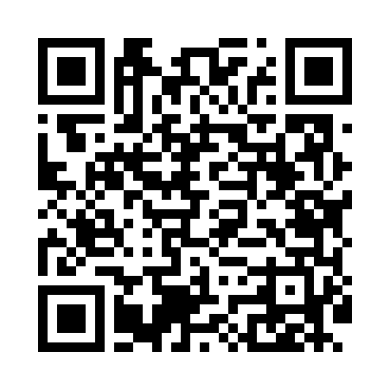
Номер товарно-транспортной накладной: |  |  | Торговый представитель: Amriyev Muhammad
Поставщик: Toshkent falcon fly 2 |  |  | Телефон торгового представителя: +998972880505
Дата отгрузки: 28.10.2025 |  |  | Контрагент: """" Klient
Дата консигнации: |  |  | Адрес:
Доставщик: |  |  | Телефон:
Телефон доставщика:
Время заказа: 28.10.2025 13:06:37
№ | Штрих-код | Название товаров (работ,услуг) | Количество | Количество в кейсе | Цена | Сумма
 |  |  | 81 |  |  | 143.3
1 | 2018801510404 | Бамбукли ликоб 30*18cm DB-19-5 | 16 | 16 шт. | 2.80 | 44.80
2 | 6921525625209 | Металл това 26CM котта каропкада 24 дона мавж уд 2209 DB-25-20 | 1 | 1 шт. | 4.60 | 4.60
3 | 6934163000369 | Пластмассовая подставка для Бумаги DB-99-36 | 1 | 1 шт. | 7.50 | 7.50
4 | 6805019698811 | Сервировочный подтарельник, 30×45 см, DB-98-8 1 | 18 | 18 шт. | 0.40 | 7.20
5 | 6805019698767 | Коврик напольный, 45×75 см, DB-98-76 | 1 | 1 шт. | 4.50 | 4.50
6 | 6940539124621 | Чайник стеклянный MH-905 1.0L XP-45-52 | 4 | 4 шт. | 7.20 | 28.80
7 | 6941797501339 | Терка для овощей TK-L169 9 DB-16-45 | 1 | 1 шт. | 1.50 | 1.50
8 | 6901585541213 | Фартук текстильный XP-27-7 | 2 | 2 шт. | 1.50 | 3
9 | 6920250397092 | Хлебница Металлическая плетеная DB-97-9 | 4 | 4 шт. | 1.10 | 4.40
10 | 2020000000105 | Зираворлар солиш учун махсус банкалар TP1055- 12 ( 0,10 kg ) ( 4,5*10*4,5 sm ) DB-52-7 | 8 | 8 шт. | 0.40 | 3.20
11 | 6823541213241 | Ёғоч пиёла 9.5*6.5 10 см DB-13-54 | 16 | 16 шт. | 1.40 | 22.40
12 | 6925956387415 | Қоғоз сочиқ учун органайзер 8741 DB-14-87 | 4 | 4 шт. | 1.70 | 6.80
13 | 6908765427732 | Пластмассовая Подставка для зубочисток F1356 DB-15-57 | 4 | 4 шт. | 0.40 | 1.60
14 | 6972557910214 | Швабра для мытья пола DB-83-111 | 1 | 1 шт. | 3 | 3
Итого: 143.3$|->UZS: 1,791,250.00

